상품제안서
엑티몬 15W 맥세이프 차량용 무선충전기 분리형 (C-TYPE) | 상품코드: F24869

 |  |  |  |  |  |  | 02-412-0044 | www.easy1.co.kr
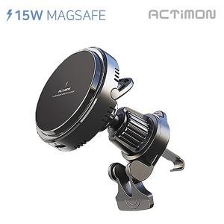

【상세/제작정보】 | 인쇄사이즈: 30*10mm / (강화유리위의 인쇄로 선명도가 떨어질 수 있습니다.)

【인쇄/포장옵션】 | 레이저 / 포장지포장

【공급단가】 | 수량 | 100~ | 300~ | 500~ | 1,000~ | 3,000~
*VAT별도 | 단가 | 10,800원 | 10,400원 | 10,000원 | 9,600원 | 9,360원

【상품 URL】 | https://easy1.co.kr:443/src/goods_detail.php?gdno=24869

